CP37
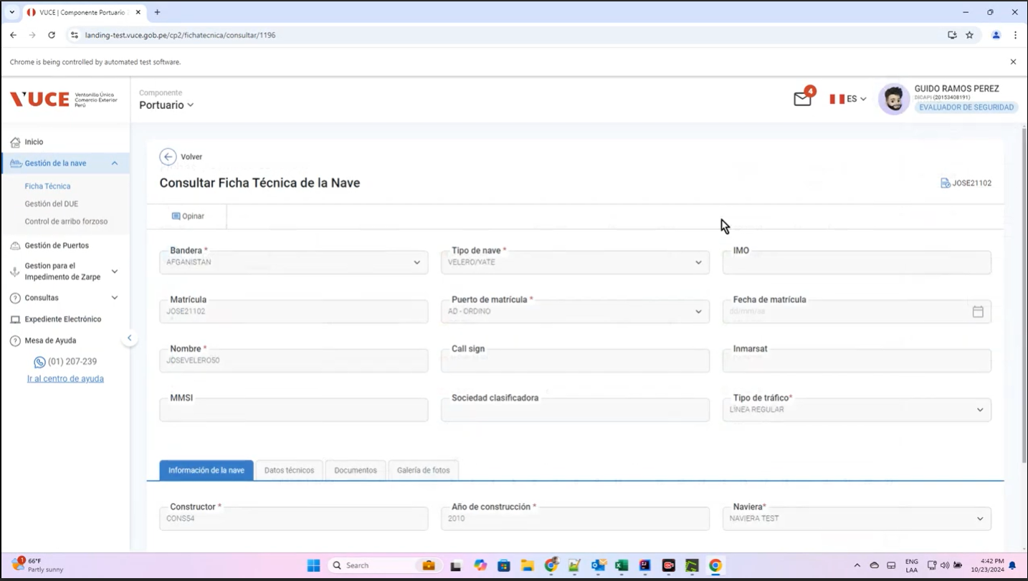
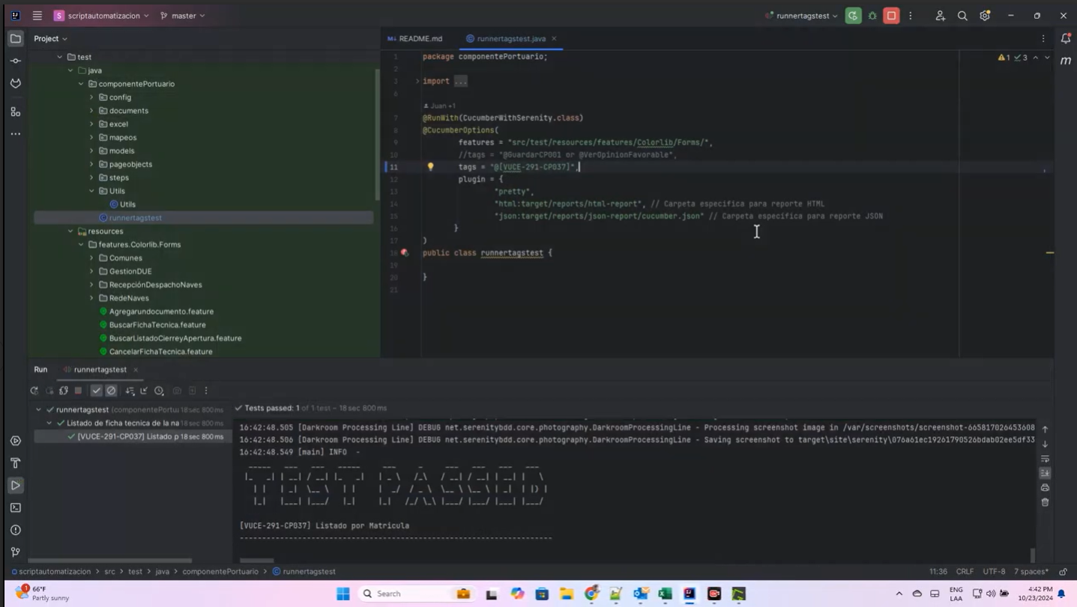
CASO |  | Visualizar el ordenamiento correcto en el campo "Matrícula" de forma descedente en la Ficha Técnica al hacer click en el nombre de la columna
VUCEPERPAM |  | CP37

ROL |  | Navegador: Chrome Rol: CP. Administrado Supervisor

 | P1. Ingresar a la página de la VUCE (Link Certificacion)

 | 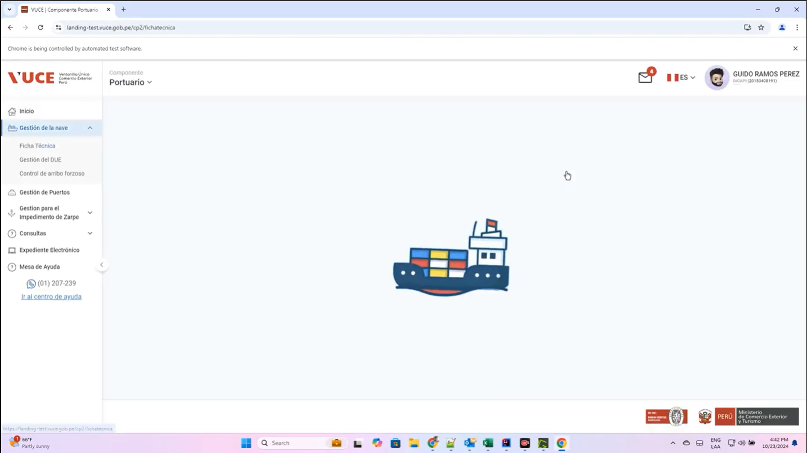

 | P2. Ingresar menú
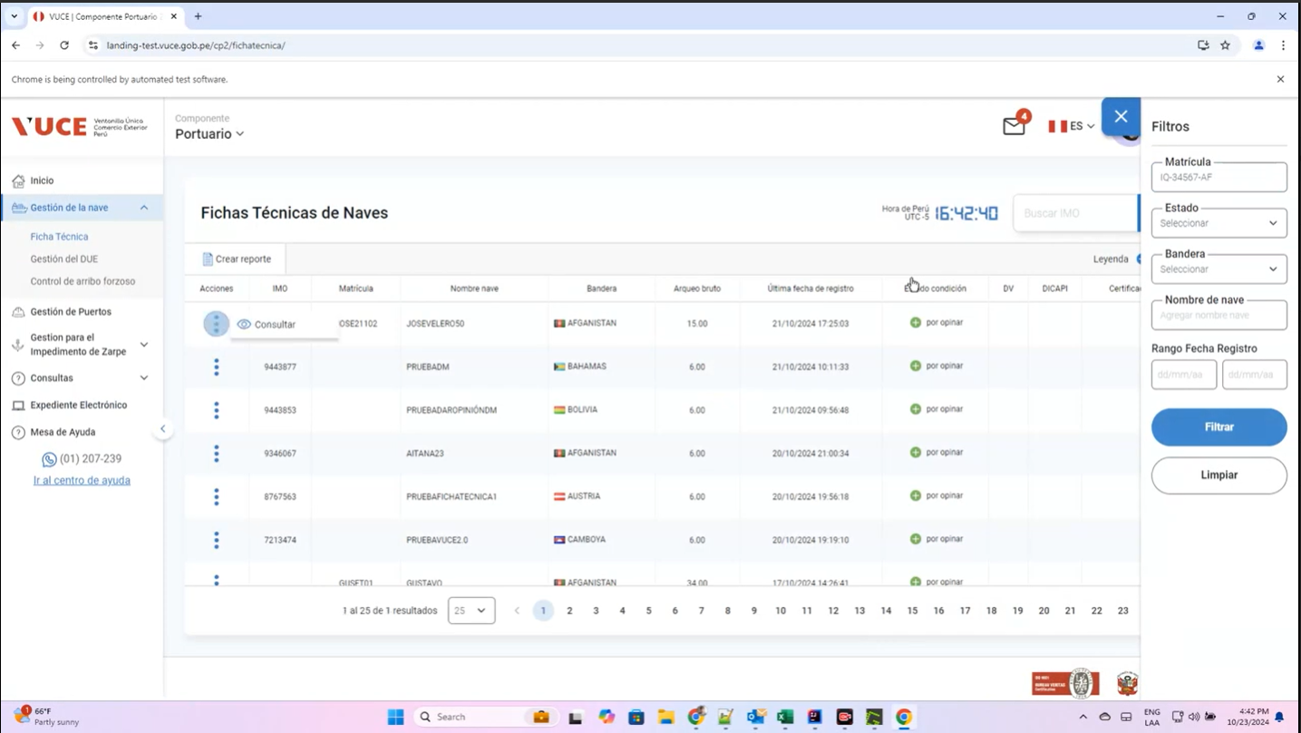
 | P3. Seleccionar la subopción del submenú “Fichas Técnicas de naves”.

 | P4. Click en la columna "Matrícula"

